林业美化清单
2024年苏平片区美化绿化项目点位清单
序号 | 位置 | 图例 | 苗木 | 规格CM | 单位 | 数量 | 单价（元） | 总价（元） | 备注
1 | 东占入口及道路沿线 | 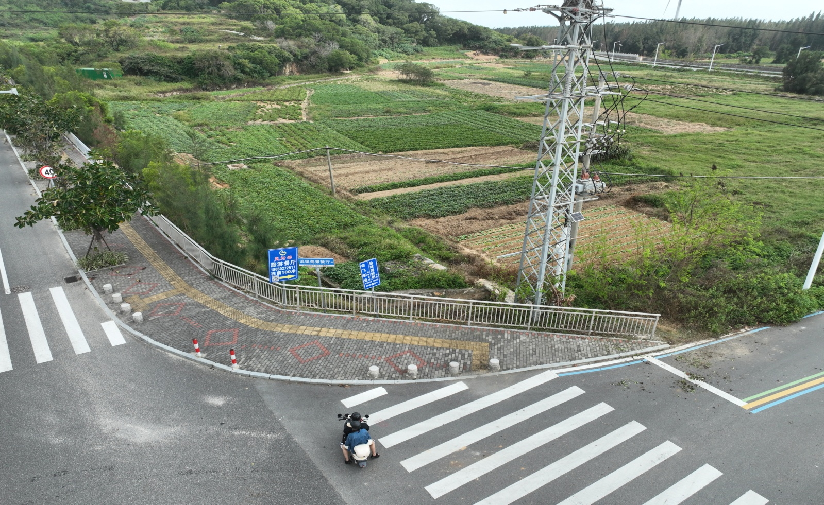
2 | 白沙村民宿前斜坡 | 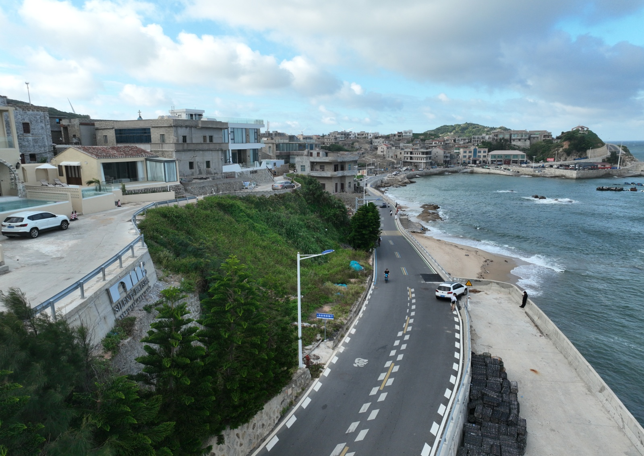
3 | 白胜村蹦床旁 | 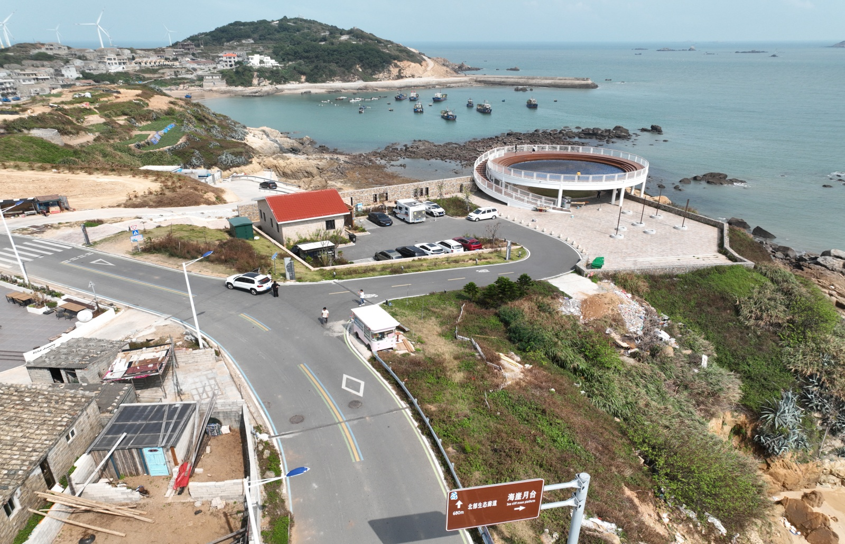
4 | 钟门村 | 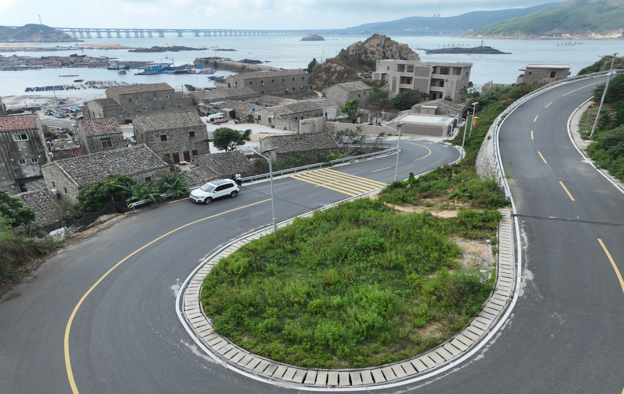
5 | 青峰村停车场 | 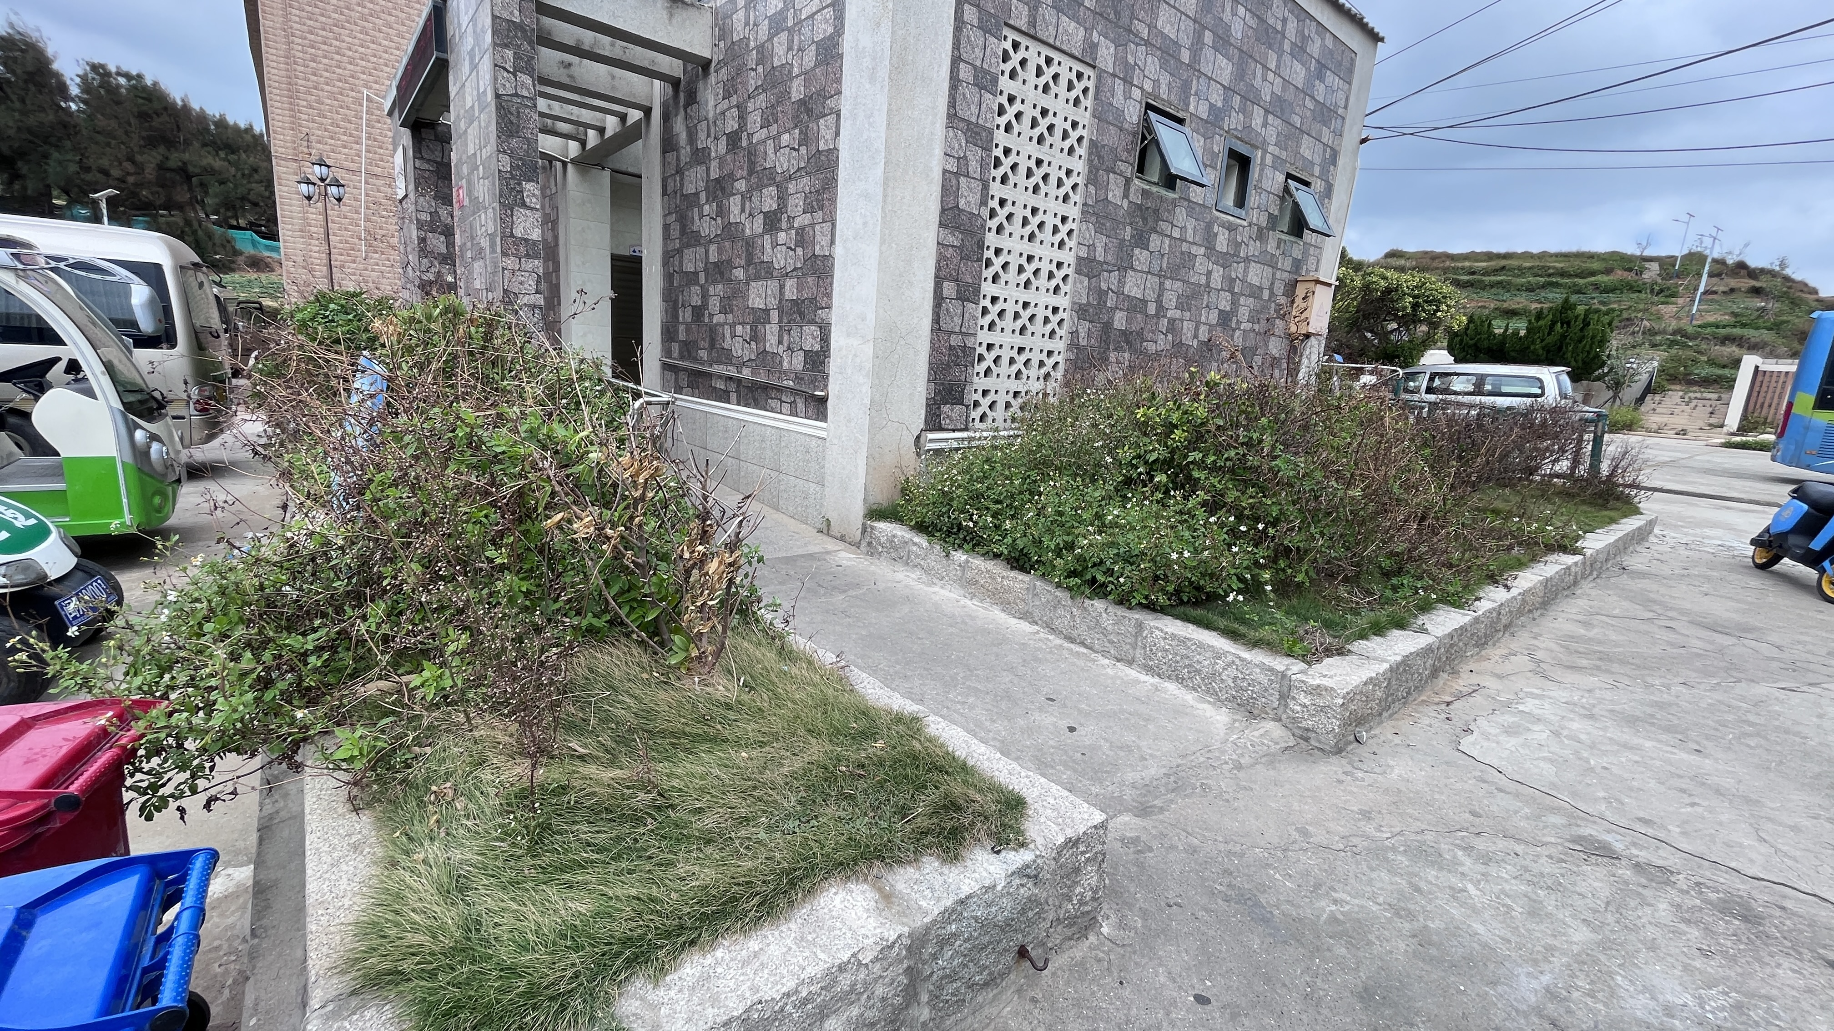
 | 合计
注：1、乔木栽植密度3*3m

